regelgeving
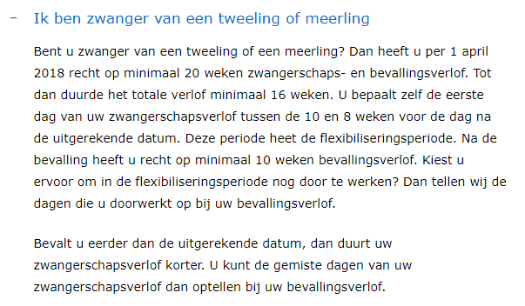
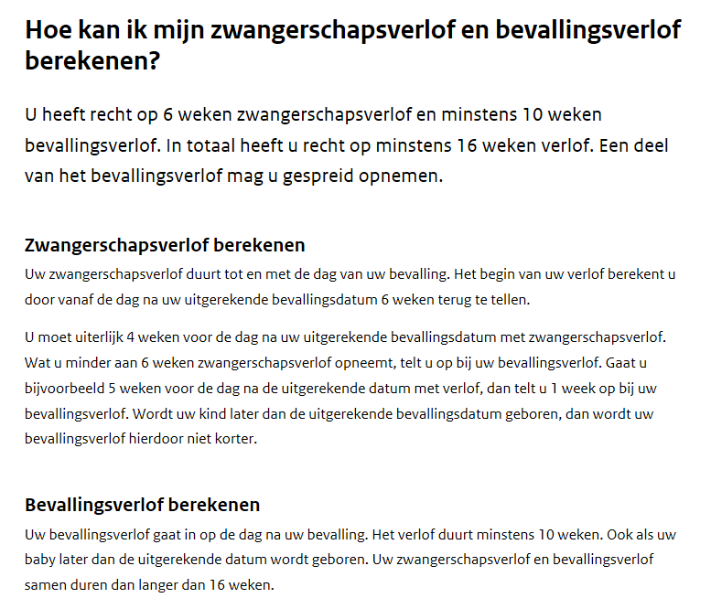
 |  | https://www.rijksoverheid.nl/onderwerpen/zwangerschapsverlof-en-bevallingsverlof/vraag-en-antwoord/hoe-lang-duurt-zwangerschapsverlof-en-bevallingsverlof?utm_campaign=sea-t-verlof_vakantie-a-zwangerschapsverlof_berekenen&utm_term=%2Bzwangerschapsverlof&gclid=EAIaIQobChMI3Z3Bstfl1gIVDxIbCh2zfgNnEAAYASAAEgKrzPD_BwE

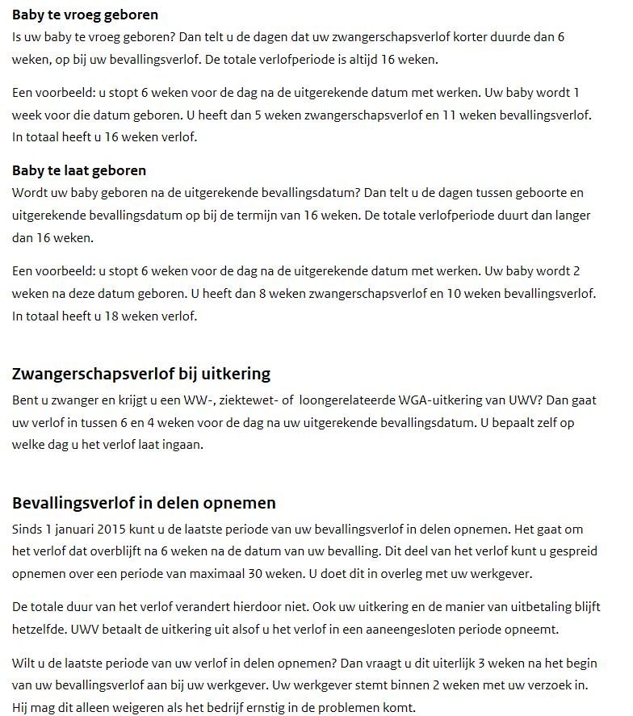

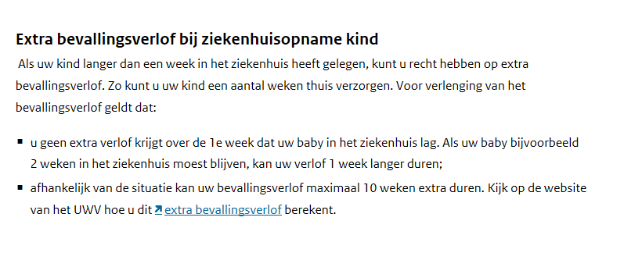

Zie ook verder naar beneden de gewijzigde regeling vanaf april 2018

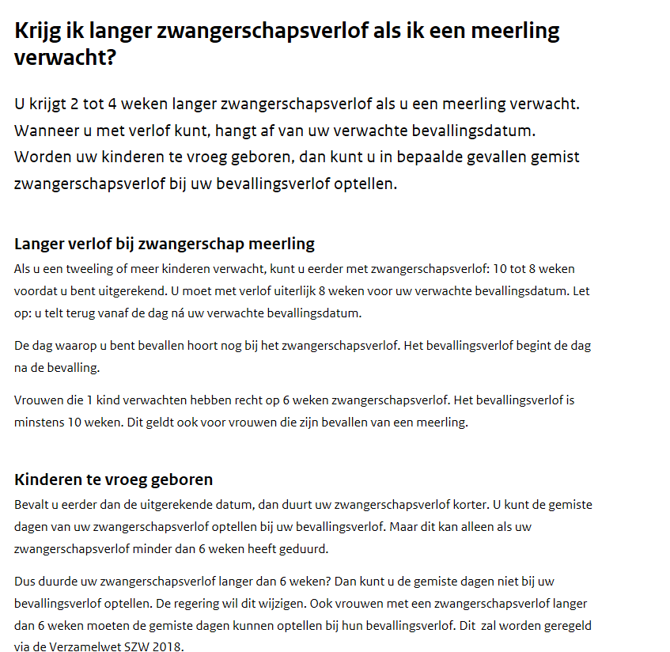

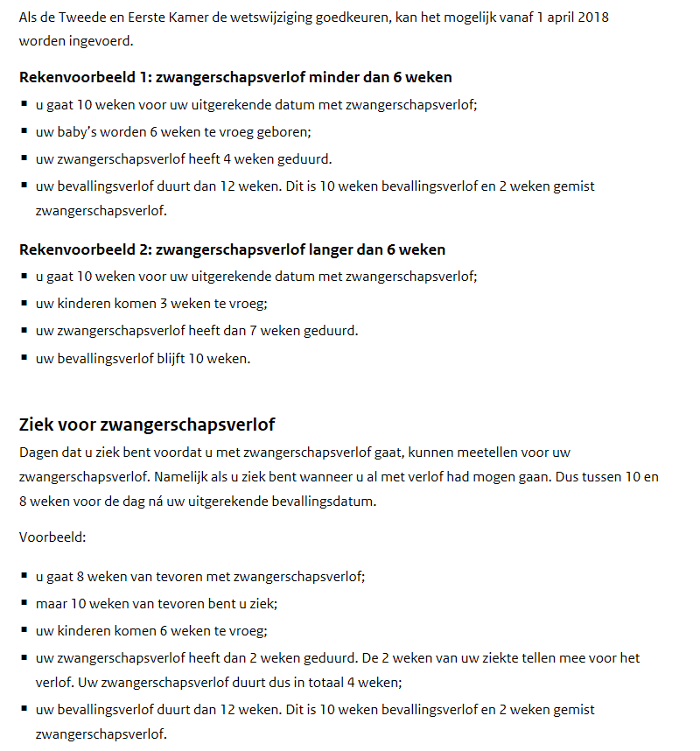

Vanaf 1 april 2018: | https://www.uwv.nl/particulieren/zwanger-adoptie-pleegzorg/zwanger-met-werkgever/ik-ben-zwanger-en-heb-een-werkgever/detail/zwanger-van-tweeling-of-meerling

